Sheet1
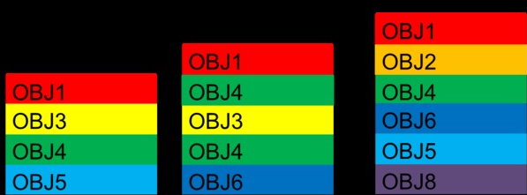
 |  |  | C1、C2、C3为三个容器，内分别分层放置了图示各物体（OBJ1、OBJ2...）。现需将各容器内的物体用对应的器具（T1、T2...）依次取出。求算法！ 要求： 1、各容器内的物体必须依次取出 2、器具需与物体编号对应（如T1-.>OBJ1...） 3、确保最少更换器具取出所有物体 4、每次更换器具Tn时，都默认从C1开始取，如C1无此OBJ则往后顺延。也就是要求每个OBJ遍历容器时，需按容器编号顺序进行处理 5、实际应用中可能有多个容器，请勿使用穷举法，太耗时间 6、使用c#编写，版本不超过2012，提供源码。 7、使用Console输出结果即可，格式为Ci->OBJj..

C1 | C2 | C3

